Bedrukkingen
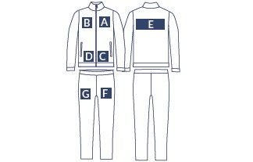

 |  |  |  |  | OPMERKINGEN

Artikelnr. Leverancier | Aantal | Maat | Clublogo | Buik/rug logo |  | Nummer | Borstnummer | Broeknummer | Namen | Initialen

